Illustration de la démarche
Aller sur la page explicative du site internet de la Fondation rurale interjurassienne
Visionner la vidéo de présentation de la démarche de la réflexion

3 QUEL CAP SUIVONS-NOUS ET POURQUOI ?
LA VISION & LA MISSION

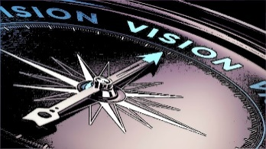
StrataFRI - illustration de la démarche
Le processus de la réflexion stratégique
Le chemin de mise en œuvre
2 COMMENT EST L'ENVIRONNEMENT ?
l'ANALYSE DU CONTEXTE
Opportunités, menaces

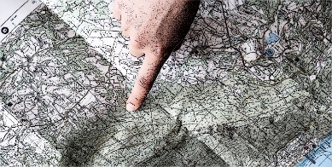

4 QUE VOULONS-NOUS ATTEINDRE ?
LES OBJECTIFS STRATEGIQUES

6

1 D'OÙ PARTONS-NOUS ?
L'ANALYSE DE LA SITUATION DE DEPART
Exploitation : forces, faiblesses
Exploitant-e : valeur, buts professionnels, forces, faiblesses
5 QUEL CHEMIN PRENONS- NOUS ?
LES AXES STRATEGIQUES

6
6

6 QUELLES SONT LES ETAPES PREVUES ?
LES MESURES A REALISER

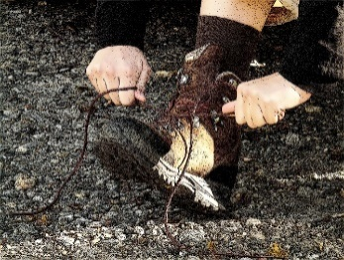

0 Synthèse & cohérence
Visionner la vidéo d'aide pour utiliser StrataFRI
RÉFLEXION STRATÉGIQUE RÉALISÉE POUR L'ENTREPRISE DE |  |  |  |  |  | SYNTHÈSE

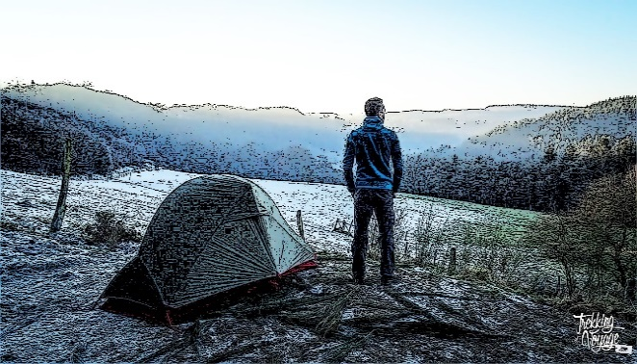
1 D'OÙ PARTONS-NOUS ? |  | 2 COMMENT EST |  |  | 3 QUEL CAP SUIVONS-NOUS ? ET POURQUOI ?
 |  | L'ENVIRONNEMENT ?
L'ANALYSE DE LA
SITUATION INITIALE
1a - L'entreprise |  |  |  |  | LA VISION & LA MISSION
 |  | L'ANALYSE DU
1b - L'exploitant-e |  | CONTEXTE

1a - L'entreprise | Quels sont les 6 éléments qui décrivent le mieux l'entreprise ? | Opportunités | Menaces | La vision de l'entreprise en ????

 |  |  |  | La mission

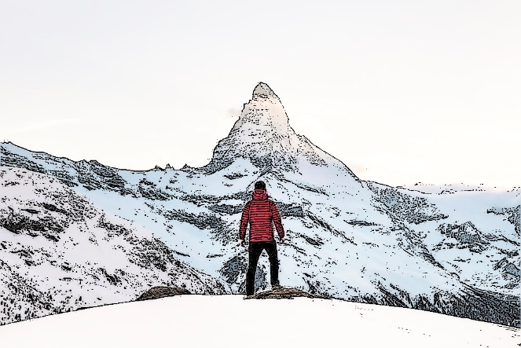
 | Quelles sont les principales forces de l'entreprise ?
 |  | AUTO-EVALUATION DE L'ADEQUATION ENTRE LES DIFFERENTS ASPECTS DE LA REFLEXION STRATEGIQUE |  |  | 4 QUE VOULONS-NOUS ATTEINDRE ?

 |  | Quelle est l'adéquation entre …
 |  | … la situation initiale de l'entreprise (1a) et la vision/mission (3) ?
 | Quelles sont les principales faiblesses de l'entreprise ? | … la situation initiale de l'exploitant-e (1b) et la vision/mission (3) ? |  |  | LES OBJECTIFS STRATEGIQUES
 |  | … le contexte (2) et la vision/mission (3) ?
 |  | … la vision/mission (3) et les objectifs stratégiques (4) ?
 |  | … les buts professionnels (1b) et les objectifs stratégiques (4) ?
 |  | … les objectifs stratégiques (4) et les axes stratégiques (5) ? |  | Les objectifs stratégiques pour ????
1b - l'exploitant-e | Quelles sont mes principales valeurs ? | … les mesures (6) et les axes stratégiques (5) ?
 |  | … les mesures (6) et la vision/mission (3) ?

 | Quels sont mes buts professionnels ?

 |  | 6 QUELLES SONT LES ETAPES PREVUES ?

 |  |  |  |  | 5 QUEL CHEMIN PRENONS-NOUS ?

 |  | LES MESURES A REALISER
 | Quelles sont mes principales forces ?
 |  |  |  |  | LES AXES STRATEGIQUES

 | Quelles sont mes principales faiblesses ?

1a Situation - entreprise
Nom de l'exploitant >> |  |  |  |  |  |  |  | Niveau de détail de l'analyse >> | Approfondie

Année dernier bouclement >>

1a D'OÙ PARTONS-NOUS ? L'ANALYSE DE LA SITUATION INITIALE

L'ENTREPRISE - LES POINTS LES PLUS MARQUANTS |  |  |  |  |  |  |  |  |  | Quels sont les 6 éléments qui décrivent le mieux l'entreprise ?
Quels sont les 6 éléments qui décrivent le mieux l'entreprise ? |  |  |  |  |  |  |  |  |  | Saisissez 6 éléments qui peuvent porter sur les thèmatiques suivantes : surfaces et leur caractéristiques, bâtiments, mode de production, mécanisation, branches de production (taille, rendement, marges brutes) . La main-d'œuvre et les personnes ne sont pas traitées ici.

 |  |  |  |  |  |  |  |  |  | Quelles sont les principales forces de l'entreprise ?
Quelles sont les principales forces de l'entreprise ? |  |  |  |  |  |  |  |  |  | Saisissez au maximum 4 forces qui peuvent porter sur les thèmatiques suivantes : surfaces et leur caractéristiques, bâtiments, mode de production, mécanisation, branches de production (taille, rendement, marges brutes). La main-d'œuvre et les personnes ne sont pas traitées ici.

Visionner la vidéo d'aide pour compléter cet onglet
 |  |  |  |  |  |  |  |  |  | Quelles sont les principales faiblesses de l'entreprise ?
Quelles sont les principales faiblesses de l'entreprise ? |  |  |  |  |  |  |  |  |  | Saisissez au maximum 4 faiblesses qui peuvent porter sur les thèmatiques suivantes : surfaces et leur caractéristiques, bâtiments, mode de production, mécanisation, branches de production (taille, rendement, marges brutes). La main-d'œuvre et les personnes ne sont pas traitées ici.

L'ENTREPRISE - ANALYSE APPROFONDIE
Etape 1 : Compléter en priorité les 2 colonnes ci-dessous afin de décrire les caractéristiques de votre entreprise. Compléter uniquement les lignes vous concernant et pour lesquelles vous avez des informations. |  | Etape 2 : Identifier les 6 éléments de l'étape 1 qui décrivent le mieux votre entreprise. Numérotez les de 1 à 6 par odre d'importance | Etape 3 : Pami les différentes caractéristiques décrites à l'étape 1, lesquelles sont des forces, lequelles sont des faiblesses ? |  |  |  |  | Etape 4 : Identifier les 4 principales force de l'étape 3. Numérotez les de 1 à 4 par odre d'importance | Etape 5 : Identifier les 4 principales faiblesses de l'étape 3. Numérotez les de 1 à 4 par odre d'importance
 |  |  | -- | - | 0 | + | ++
Les moyens de production
Surface d'exploitation
 | ha de SAU
 | ha valorisables uniquement en pâturages
 | de surface labourable
 | de surface en pente de 18 à 35%
 | de surface en pente de > 35%
 | de la SAU en propriété
 | ha affermés avec risque de fin de bail dans les 5 ans
 | ha affermés avec risque de vente dans les 5 ans
 | des surfaces supportant mal les épisodes de sec
 | parcelles exploitées
 | de taille moyenne des parcelles exploitées
 | de distance moyenne aux parcelles exploitées
 | à investir dans les terres les 5 prochaines années

Estivage
 | PN sur pât. d'estivage en propriété
 | PN sur pât. d'estivage en fermage
 | PN sur pât. d'estivage communautaire (avec droits)
 | PN sur pât. d'estivage auprès d'autres tiers

Logement(s)
 | logement(s) sur l'exploitation
Conditions de logement :
 | à mettre dans le(s) logement(s) les 5 prochaines années

Bâtiments ruraux
Ruraux adaptés au activités :
Conformité des bâtiments :
Practicité des bâtiments :
 | à mettre dans les ruraux les 5 prochaines années

Travaux mécanisés
 | des machines utilisées sont en copropriété
 | des machines utilisées sont louées à des tiers
 | des travaux mécanisés sont réalisés par des tiers
 | tracteurs en propriété et immatriculés
Puissance du gros tracteur :
Etat du parc pachines :
 | de frais annuels d'entretien de la mécanisation
 | d'investissement de mécanisation dans les 3 ans

Les ressources humaines
 | personnes actives sur l'exploitation
Charge en travail physique :
Charge en travail mentale :
Possibilité d'être remplacé :
Qualité des relations :
Confiance réciproque :
Organisation du travail :

La situation financière
 | de résultat/bénéfice en
 | de modification de capital propre en
 | de liquidités au 31.12.
 | de dettes à court terme au 31.12.
 | de dettes à long terme au 31.12.
 | de capital propre au 31.12.
 | de possibilité d'emprunts hypoth. supplémentaires

Les principales activités
Mode de production :
PLVH :

1b Situation - exploitant-e
 |  |  |  |  |  |  | Niveau de détail de l'analyse >> | Approfondie

1b D'OÙ PARTONS-NOUS ? L'ANALYSE DE LA SITUATION INITIALE

L'EXPLOITANT·E - LES POINTS LES PLUS MARQUANTS |  |  |  |  |  |  |  |  | Quelles sont mes principales valeurs ? |  | Quelles sont mes principales forces ?
Quelles sont mes principales valeurs ? |  |  |  |  |  |  |  |  | Saisissez vos 3 valeurs personnelles les plus importantes . |  | Saisissez vos 3 forces personnelles les plus importantes
 |  |  |  |  |  |  |  |  |  |  |  |  |  |  |  |  |  |  |  |  |  | Quelles sont mes principales valeurs ? | Quelles sont mes principales forces ?
 |  |  |  |  |  |  |  |  |  |  |  |  |  |  |  |  |  |  |  |  |  |  | 1
 |  |  |  |  |  |  |  |  |  |  |  |  |  |  |  |  |  |  |  |  |  |  | 2
 |  |  |  |  |  |  |  |  |  |  |  |  |  |  |  |  |  |  |  |  |  |  | 3
Quels sont mes buts professionnels ? |  |  |  |  |  |  |  |  |  |  |  |  |  |  |  |  |  |  |  |  |  |  | 4
 |  |  |  |  |  |  |  |  | Quels sont mes buts professionnels ? |  | Quelles sont mes principales faiblesses ?
 |  |  |  |  |  |  |  |  | Décrivez ici vos buts professionnels. Attention, il ne s'agit pas ici de décrire les buts de l'entreprise, mais bien de vos buts professionnels personnels. Ils ne doivent pas forcément être spécifiques à l'exploitation d'un domaine agricole. |  | Saississez vos 3 faiblesses personnelles les plus importantes
 |  |  |  |  |  |  |  |  |  |  |  |  |  |  |  |  |  |  |  |  |  | Quels sont mes buts professionnels ? | Quelles sont mes principales faiblesses ?
 |  |  |  |  |  |  |  |  |  |  |  |  |  |  |  |  |  |  |  |  | 1 |  | 1
 |  |  |  |  |  |  |  |  |  |  |  |  |  |  |  |  |  |  |  |  | 2 |  | 2
 |  |  |  |  |  |  |  |  |  |  |  |  |  |  |  |  |  |  |  |  | 3 |  | 3
 |  |  |  |  |  |  |  |  |  |  |  |  |  |  |  |  |  |  |  |  | 4 |  | 4
Quelles sont mes principales forces ? |  |  |  |  |  |  |  |  |  |  |  |  |  |  |  |  |  |  |  |  | 5
 |  |  |  |  |  |  |  |  |  |  |  |  |  |  |  |  |  |  |  |  | 6
Visionner la vidéo d'aide pour compléter cet onglet

Quelles sont mes principales faiblesses ?

L'EXPLOITANT·E - ANALYSE APPROFONDIE
QUELLES SONT MES PRINCIPALES VALEURS ?

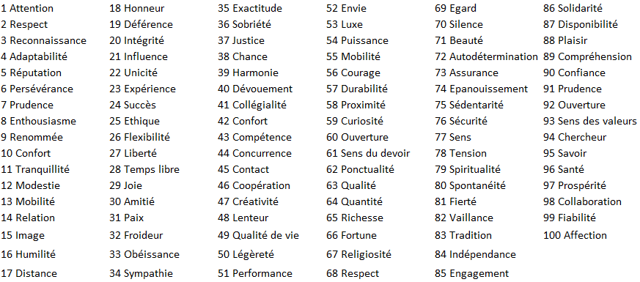
 |  |  |  |  | Etape 1 : Dans la liste des mots a gauche, choisissez les 8 valeurs auxquelles vous vous identifiez le mieux et saisissez leurs n° dans les cases jaunes ci-dessous

 |  |  |  |  | Etape 2 : Dans la liste des 8 mots ci-dessus, choisissez les 3 valeurs qui vous caractérisent le mieux et saisissez leurs n° dans les cases jaunes ci-dessous dans l'ordre d'importance

QUELS SONT MES BUTS PROFESSIONNELS ? |  |  |  |  |  |  |  |  |  |  |  |  | 6 buts professionnels
Etape 1 : Modifier éventuellement les propositions de but ci-dessous. Compléter ensuite la liste avec d'autres éléments (max. 50 caractères par proposition) | Etape 2 : Indiquer pour chaque proposition de but, dans quelle mesure elle vous correspond. Vous n'êtes pas obliger de répondre à toutes les propositions. | Etape 3 : Identifier les 6 éléments qui décrivent le mieux vos buts professionnels principaux. Numérotez les de 1 à 6 par odre d'importance |  |  |  |  |  |  |  |  |  |  | Même priorité saisie en dessus | Même priorité saisie en dessous | Même priorité déjà saisie en dessus ou en dessous |  |  |  |  |  | N° de but | Buts
Réaliser un revenu confortable |  |  |  |  |  |  |  |  |  |  |  |  |  |  |  |  |  |  |  |  |  | Réaliser un revenu confortable
Maximiser mon revenu par des coûts bas |  |  |  |  |  |  |  |  |  |  |  |  |  |  |  |  |  |  |  |  |  | Maximiser mon revenu par des coûts bas
Maximiser mon revenu par des ventes élevées |  |  |  |  |  |  |  |  |  |  |  |  |  |  |  |  |  |  |  |  |  | Maximiser mon revenu par des ventes élevées
Travailler en famille sur l'exploitation |  |  |  |  |  |  |  |  |  |  |  |  |  |  |  |  |  |  |  |  |  | Travailler en famille sur l'exploitation
Diriger du personnel |  |  |  |  |  |  |  |  |  |  |  |  |  |  |  |  |  |  |  |  |  | Diriger du personnel
Etre indépendant |  |  |  |  |  |  |  |  |  |  |  |  |  |  |  |  |  |  |  |  |  | Etre indépendant
Travailler en collaboration avec d'autres |  |  |  |  |  |  |  |  |  |  |  |  |  |  |  |  |  |  |  |  |  | Travailler en collaboration avec d'autres
Etre le moins dépendant possible des autres |  |  |  |  |  |  |  |  |  |  |  |  |  |  |  |  |  |  |  |  |  | Etre le moins dépendant possible des autres
Travailler avec un parc machines moderne |  |  |  |  |  |  |  |  |  |  |  |  |  |  |  |  |  |  |  |  |  | Travailler avec un parc machines moderne
Maximiser les rendements physique |  |  |  |  |  |  |  |  |  |  |  |  |  |  |  |  |  |  |  |  |  | Maximiser les rendements physique
Avoir des congés pour passer du temps en famille |  |  |  |  |  |  |  |  |  |  |  |  |  |  |  |  |  |  |  |  |  | Avoir des congés pour passer du temps en famille
Avoir des congés pour sortir la tête du guidon |  |  |  |  |  |  |  |  |  |  |  |  |  |  |  |  |  |  |  |  |  | Avoir des congés pour sortir la tête du guidon
Faire grandir l'exploitation |  |  |  |  |  |  |  |  |  |  |  |  |  |  |  |  |  |  |  |  |  | Faire grandir l'exploitation
Etre reconnu comme un bon agriculteur |  |  |  |  |  |  |  |  |  |  |  |  |  |  |  |  |  |  |  |  |  | Etre reconnu comme un bon agriculteur
Etre reconnu comme un agriculteur qui a réussi |  |  |  |  |  |  |  |  |  |  |  |  |  |  |  |  |  |  |  |  |  | Etre reconnu comme un agriculteur qui a réussi
Former des apprentis |  |  |  |  |  |  |  |  |  |  |  |  |  |  |  |  |  |  |  |  |  | Former des apprentis
Perpétuer le patrimoine de mes ancêtres |  |  |  |  |  |  |  |  |  |  |  |  |  |  |  |  |  |  |  |  |  | Perpétuer le patrimoine de mes ancêtres
Transmettre le patrimoine à mes descendants |  |  |  |  |  |  |  |  |  |  |  |  |  |  |  |  |  |  |  |  |  | Transmettre le patrimoine à mes descendants
Nourrir la population |  |  |  |  |  |  |  |  |  |  |  |  |  |  |  |  |  |  |  |  |  | Nourrir la population
Produire durablement |  |  |  |  |  |  |  |  |  |  |  |  |  |  |  |  |  |  |  |  |  | Produire durablement
Travailler dans un secteur qui a du sens |  |  |  |  |  |  |  |  |  |  |  |  |  |  |  |  |  |  |  |  |  | Travailler dans un secteur qui a du sens
Travailler avec des animaux |  |  |  |  |  |  |  |  |  |  |  |  |  |  |  |  |  |  |  |  |  | Travailler avec des animaux
Travailler avec la nature |  |  |  |  |  |  |  |  |  |  |  |  |  |  |  |  |  |  |  |  |  | Travailler avec la nature
Fournir des produits de haute qualité |  |  |  |  |  |  |  |  |  |  |  |  |  |  |  |  |  |  |  |  |  | Fournir des produits de haute qualité

QUELLES SONT MES PRINCIPALES FORCES ET FAIBLESSES ? |  |  |  |  |  |  |  |  |  | Les 6 éléments qui vous décrivent le mieux comme professionnel |  |  | 4 forces |  |  | 4 faiblesses
Etape 1 : Compléter en priorité les 2 colonnes ci-dessous afin de décrire vos formation, compétences et intérêts. Compléter uniquement les cellules jaunes des lignes qui vous semblent pertinentes pour vous décrire. | Etape 2 : Identifier les 6 éléments de l'étape 1 qui vous décrivent le mieux comme professionnel. Numérotez les de 1 à 6 par odre d'importance | Etape 3 : Pami les différentes caractéristiques décrites à l'étape 1, lesquelles sont des forces, lequelles sont les faiblesses ? |  |  |  |  | Etape 4 : Identifier les 4 principales force de l'étape 3. Numérotez les de 1 à 4 par odre d'importance. C'est possible d'en retenir moins de 4. | Etape 5 : Identifier les 4 principales faiblesses de l'étape 3. Numérotez les de 1 à 4 par odre d'importance. C'est possible d'en retenir moins de 4. |  | Même priorité saisie en dessus | Même priorité saisie en dessous | Même priorité déjà saisie en dessus ou en dessous | Même priorité saisie en dessus | Même priorité saisie en dessous | Même priorité déjà saisie en dessus ou en dessous | Même priorité saisie en dessus | Même priorité saisie en dessous | Même priorité déjà saisie en dessus ou en dessous | N° qui me décrit le mieux | N° principales forces | N° principales faiblesses
 |  | -- | - | 0 | + | ++
FORMATIONS
Formation agricole : |  |  |  |  |  |  |  |  |  |  |  |  |  |  |  |  |  |  |  |  |  | Formation agricole :
...

2 Analyse du contexte
...
Quelles sont les principales opportunités du contexte pour l'exploitation ? |  |  |  | Saisissez les 3 opportunités du contexte les plus importantes pour votre exploitation
Les opportunités du contexte sont des éléments de l'environnement de l'exploitation qui génèrent ou pourraient générer des perspectives favorables à l'exploitation. A la différence des forces de l'exploitation qui, elles dépendent presque exclusivement des seules compétences et/ou décisions de la main-d'oeuvre de l'exploitation, les opportunités sont des éléments sur lesquels l'exploitant n'a pas d'influence directe.
 |  |  |  | Quelles sont les principales menaces du contexte pour l'exploitation ?
 |  |  |  | Saisissez les 3 menaces du contexte les plus importantes pour votre exploitation
...
Quelles sont les principales opportunités du contexte pour l'exploitation ? |  |  |  | Saisissez les 3 opportunités du contexte les plus importantes pour votre exploitation
Quelles sont les principales menaces du contexte pour l'exploitation ?
...
Visionner la vidéo d'aide pour compléter cet onglet
Les menaces du contexte sont des éléments de l'environnement de l'exploitation qui engendre ou pourraient engendrer des perspectives défavorables à l'exploitation. A la différence des faiblesses de l'exploitation qui, elles dépendent presque exclusivement des seules compétences et/ou décisions de la main-d'oeuvre de l'exploitation, les menaces sont des éléments sur lesquels l'exploitant n'a pas d'influence directe.

ANALYSE APPROFONDIE

QUELLES SONT LES PRINCIPALES OPPORTUNITES ET MENACES DU CONTEXTE ?
Etape 1 : Compléter en priorité les 2 colonnes ci-dessous afin de cerner le contexte. Compléter uniquement les cellules jaunes des lignes pertinentes dans votre situation. | Etape 2 : Pami les différentes caractéristiques décrites à l'étape 1, lesquelles sont des opportunités, lequelles sont des menaces ? | Etape 4 : Identifier les 3 principales opportunités de l'étape 2. Numérotez les de 1 à 3 par odre d'importance | Etape 4 : Identifier les 3 principales menaces de l'étape 2. Numérotez les de 1 à 3 par odre d'importance
...

3 La vision & la mission
...
La vision de l'entreprise décrit la direction générale vers laquelle elle va évoluer. La vision est une projection dans l’avenir faite par l’exploitant. La vision doit donner envie, peut-être faire rêver, mais elle doit être réaliste. La vision est rédigée en 1 à 2 phrases. La vision apporte une réponse à la question : "Où va l'entreprise ?" La vision doit être formulée en cohérence avec les analyses de l'exploitation (1a), de l'eploitant (1b) et du contexte (2)

La mission de l'entreprise

Visionner la vidéo d'aide pour compléter cet onglet
La mission est l’expression de la raison d’être de l’entreprise agricole. La mission est rédigée en 1 à 3 phrases. La mission répond aux questions : A quoi sert l'entreprise ? Quel est sa finalité ? Qu'apporte-t-elle à la société ?

REDIGER LA VISION ET LA MISSION
LA VISION
QU'EST-CE QU'UNE VISION ET COMMENT LA FORMULER ? | HORIZON TEMPOREL
...

4 Les objectifs quantitatifs
...
Si la vision et la mission sont formulées de manière qualitative, les objectifs statégiques eux sont formulés de manière mesurables pour savoir s'ils ont été atteints. Si la vision et/ou la mission parle par exemple de qualité de vie, ici on mentionne par exemple un nombre de jours de congés par mois, un nombre de semaines de vacances par années. Si la vision et/ou la mission parle de réalisation d'un revenu suffisant pour nourrir la famille, ici on indique clairement le montant souhaité. Si la vision et/ou la mission parle de reconnaissance par les pairs, ici on indiquer par exemple que l'exploitation aura au moins placé un animal sur un podium a un concours bovins régional. Dans la formulation des objectifs stratégiques, il n'y a pas de juste ou de faux. Il est important que les objectifs stratégiques reflètent réellement ce que souhaite atteindre l'exploitant. Il est ainsi par exemple tout à fait légitime d'indiquer que "L'exploitation dispose d'un tracteur de 300 CV" si c'est un objectif stratégique pour l'exploitant. Les objectifs doivent être en adéquation avec la vision et la mission. Il faut veiller à minimiser les contradictions entre les objectifs stratégiques.

Visionner la vidéo d'aide pour compléter cet onglet

REDIGER LES OBJECTIFS STRATEGIQUES
QU'EST-CE QUE LES OBJECTIFS STRATEGIQUES ET COMMENT LES FORMULER ? | HORIZON TEMPOREL
Si la vision et la mission sont formulées de manière qualitative, les objectifs statégiques eux sont formulés de manière mesurables pour savoir s'ils ont été atteints. Si la vision et/ou la mission parle par exemple de qualité de vie, ici on mentionne par exemple un nombre de jours de congés par mois, un nombre de semaines de vacances par années. Si la vision et/ou la mission parle de réalisation d'un revenu suffisant pour nourrir la famille, ici on indique clairement le montant souhaité. Si la vision et/ou la mission parle de reconnaissance par les pairs, ici on indiquer par exemple que l'exploitation aura au moins placé un animal sur un podium a un concours bovins régional. Dans la formulation des objectifs stratégiques, il n'y a pas de juste ou de faux. Il est important que les objectifs stratégiques reflètent réellement ce que souhaite atteindre l'exploitant. Il est ainsi par exemple tout à fait légitime d'indiquer que "L'exploitation dispose d'un tracteur de 300 CV" si c'est un objectif stratégique pour l'exploitant. Les objectifs doivent être en adéquation avec la vision et la mission. Il faut veiller à minimiser les contradictions entre les objectifs stratégiques. | Quelle année de référence pour atteindre les objectifs stratégiques ? Une durée de 5 ans est assez idéale. C'est suffisamment éloigné pour que les objectifs soit audacieux mais qu'il y ait le temps nécessaires pour que les mesures qui seront mises en œuvre déployent leurs effets. Il est toutefois possible de choisir une autre durée. Elle devra toutefois être inférieure à la durée de la vision.
...

5 Les axes stratégiques
...
Un axe stratégique est une orientation majeure autour de laquelle l’entreprise organise ses activités, se structure. Il décrit le chemin suivi par l’agriculteur pour atteindre un ou plusieurs objectifs stratégiques. Une même entreprise se structure généralement autour de deux ou trois axes stratégiques différents. Chaque axe stratégique est un moyen au service de la réalisation d’un ou plusieurs objectifs quantitatifs.

Visionner la vidéo d'aide pour compléter cet onglet

REDIGER LES AXES STRATEGIQUES
QU'EST-CE QUE LES AXES STRATEGIQUES ET COMMENT LES FORMULER ? | LES AXES STRATEGIQUES
Un axe stratégique est une orientation majeure autour de laquelle l’entreprise organise ses activités, se structure. Il décrit le chemin suivi par l’agriculteur pour atteindre un ou plusieurs objectifs stratégiques. Une même entreprise se structure généralement autour de deux ou trois axes stratégiques différents. Chaque axe stratégique est un moyen au service de la réalisation d’un ou plusieurs objectifs quantitatifs. | Formuler au maximum 3 axes stratégiques. Chaque axe stratégique commence généralement par un verbe d'action (optimiser, augmenter, valoriser, améliorer,...). Numérotez les ensuite par ordre d'importance (Ordre d'affichage de l'axe stratégique dans la synthèse). Chaque axe stratégique ne doit pas dépasser 60 caractères.
...

6 Les mesures à réaliser
...
Les mesures à réaliser décrivent l'échelonnement dans le temps des actions importantes à entreprendre pour atteindre les objectifs stratétégiques en tenant compte des priorités définies dans les axes stratégiques.

Visionner la vidéo d'aide pour compléter cet onglet

DEFINIR LES MESURES A REALISER
QU'EST-CE QUE LES MESURES A REALISER ET COMMENT LES FORMULER ? | LES MESURES A REALISER
Les mesures à réaliser décrivent l'échelonnement dans le temps des actions importantes à entreprendre pour atteindre les objectifs stratétégiques en tenant compte des priorités définies dans les axes stratégiques. | Formuler au maximum mesures à réaliser. Faites précéder chaque mesure d'une année de mise en œuvre et saisissez-les par ordre chronologique. Pour les mesures qui sont des investissements, indiquez un montant approximatif d'investissement.
...

